Накладная-№3
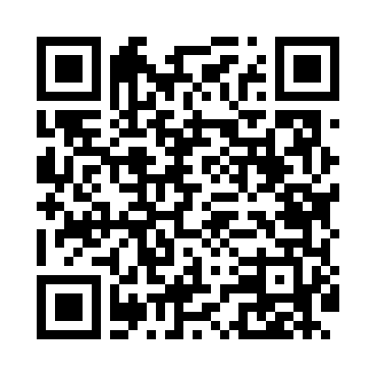
Номер товарно-транспортной накладной: |  |  | Торговый представитель: Kamol aka
Поставщик: Toshkent falcon fly 2 |  |  | Телефон торгового представителя: +998979626299
Дата отгрузки: 06.11.2025 |  |  | Контрагент: Dona zakass
Дата консигнации: |  |  | Адрес:
Доставщик: |  |  | Телефон:
Телефон доставщика:
Время заказа: 06.11.2025 12:12:57
№ | Штрих-код | Название товаров (работ,услуг) | Количество | Количество в кейсе | Цена | Сумма
 |  |  | 62 |  |  | 84.2
1 | None | Миска 55cm (1.5 mm) R DB-6-119 | 2 | 2 шт. | 4.70 | 9.40
2 | None | Миска 50cm (1.5 mm) R DB-6-118 | 2 | 2 шт. | 3.90 | 7.80
3 | None | Ложка, DB-92-21 | 9 | 9 шт. | 0.50 | 4.50
4 | 6985000102611 | Вилка, DB-92-22 | 9 | 9 шт. | 0.50 | 4.50
5 | 6915649157098 | Пластиковый салатница DB-59-80 | 30 | 30 шт. | 1.50 | 45
6 | 6920250397030 | Хлебница Металлическая плетеная DB-97-7 | 10 | 10 шт. | 1.30 | 13
Итого: 84.2$|->UZS: 1,052,500.00

